ITDC
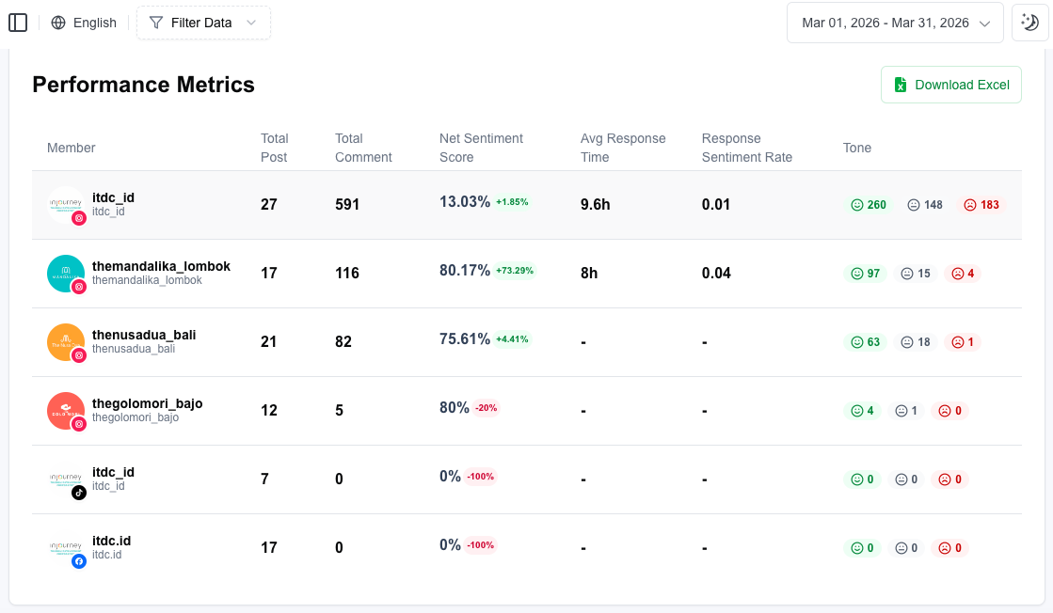
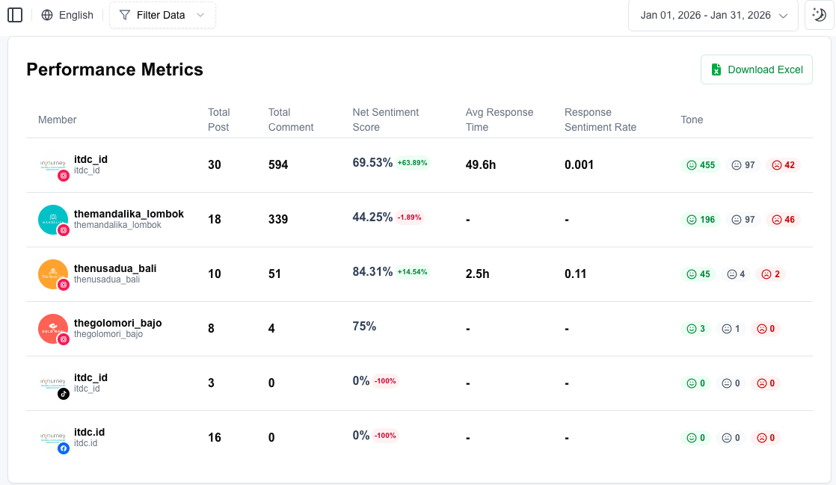
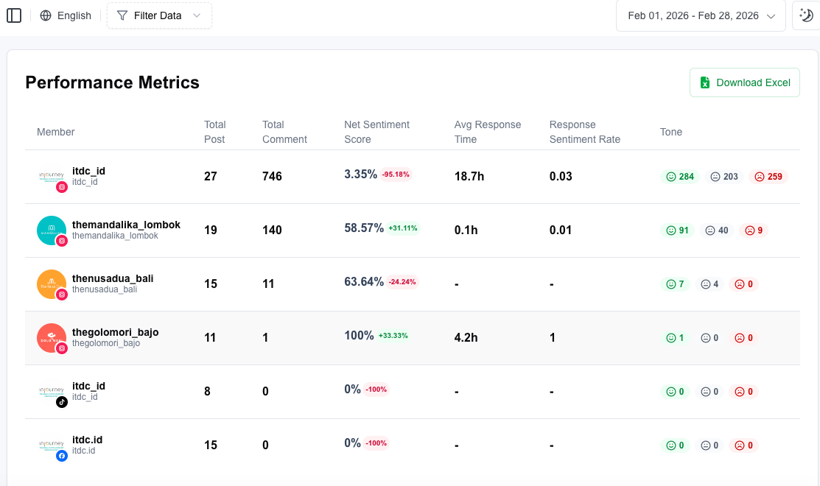
CUSTOMER EXPERIENCE PERFORMANCE DATA
2025 - 2026
ITDC

No | Parameters |  | Unit | 2025 |  |  |  |  |  |  |  |  |  |  |  |  | 2026
 |  |  |  | JAN | FEB | MAR | APR | MAY | JUN | JUL | AUG | SEP | OCT | NOV | DEC | TOTAL | JAN | FEB | MAR | APR | MEI | JUNI
1 | Customer Satisfaction (Survey Sensum)
 | a. | CSAT - Overall | Scale 1-5 |  |  |  |  |  |  |  |  |  | 4.75 | 3.67 | 4.67 | 4.36 | 1 | 3 | 4.5 | 4.5 | 4 | 5
 | b. | CSAT - People | Scale 1-5 |  |  |  |  |  |  |  |  |  | 4.75 | 4 | 4.67 | 4.47 | 1 | 3 | 5 | 4.5 | 5 | 5
 | c. | CSAT - Process | Scale 1-5 |  |  |  |  |  |  |  |  |  | 4.75 | 4.33 | 4.33 | 4.47 | 1 | 3 | 4.5 | 4.5 | 5 | 5
 | d. | CSAT - Premises | Scale 1-5 |  |  |  |  |  |  |  |  |  | 4.75 | 3.67 | 4.33 | 4.25 | 1 | 3 | 4.5 | 4.5 | 5 | 5
2 | Social Media Monitoring
 | a. | Volume of Interaction | Numbers | 55,400 | 48,830 | 62,320 | 765,544 | 1,806,885 | 1,201,571 | 3,205,926 | 3,619,231 | 6,804,712 | 11,014,888 | 1,702,441 | 2,603,558 | 32,891,306 | 2,723,112 | 2,337,556 | 2,261,757 | 108,151 | 251,631 | 145,954
 | b. | Net Sentiment Score | Percentage (%) | 5.21% | 8.21% | 3.51% | 15.97% | 13.19% | 11.13% | 7.92% | 10.16% | 16.78% | 17.26% | 20% | 27.91% | 25.93% | 59.14% | 42.06% | 38.35% | 47.79% | 30.54% | 44%
 | c. | Average Response Time | Hours | N/A | N/A | N/A | N/A | N/A | N/A | N/A | N/A | N/A | N/A | N/A | N/A | N/A | 26.05 | 7.67 | 8.8 | 9.2 | 16.63 | 9.2
 | d. | Respons to Sentiment Ratio | 0,00 - 1,00 | 0.11 | 0.03 | 0.08 | 0.03 | 0.02 | 0.01 | 0.03 | 0.02 | 0.01 | 0.01 | 0.02 | 0.05 | 0.02 | 0.05 | 0.31 | 0.04 | 0.11 | 0.168 | 0.13
3 | Complaint Handling
 | a. | Total | Numbers | 1 | 7 | 3 | 4 | 4 | 2 | 3 | 1 | 18 | 10 | 5 | 6 | 64 | 14 | 7 | 3 | 17 | 13 | 7
 | b. | Completed | Numbers | 1 | 7 | 3 | 4 | 4 | 2 | 3 | 1 | 18 | 10 | 5 | 5 | 63 | 14 | 7 | 3 | 17 | 13 | 6
 | c. | Progress | Numbers | 0 | 0 | 0 | 0 | 0 | 0 | 0 | 0 | 0 | 0 | 0 | 1 | 1 | 0 | 0 | 0 | 0 | 0 | 1
 | d. | Untouch | Numbers | 0 | 0 | 0 | 0 | 0 | 0 | 0 | 0 | 0 | 0 | 0 | 0 | 0 | 0 | 0 | 0 | 0 | 0 | 0
 | e. | Complaint Resolution Rate | Percentage (%) | 100% | 100% | 100% | 100% | 100% | 100% | 100% | 100% | 100% | 100% | 100% | 83.33% | 98.61% | 100.00% | 100.00% | 100.00% | 100.00% | 100.00% | 85.71%
 | f. | Average Time Resolution | Day | N/A | N/A | N/A | N/A | N/A | N/A | N/A | N/A | N/A | N/A | N/A | N/A | N/A | N/A | N/A | N/A | N/A | N/A | N/A
 |  | *Data Januari - December 2025 hanya menggunakan data Themandalikagp
 |  | *Tidak ada data Average Response Time dari akun Themandalikagp
 |  | *Volume of Interaction adalah jumlah data dari 5 akun (Themandalikagp, ITDC, The Nusa Dua The Mandalika, dan The Golo Mori)
 |  | *NSS, Average Response Time, dan RSR tahun 2026 pada bulan Januari - Juni adalah rata-rata data dari akun ITDC, The Nusa Dua, The Mandalika, The Golo Mori dan Themandalikagp, namun data pada bulan Januari - Maret juga merupakan data sample karena langitbiru baru GoLive di bulan April
 |  | **NSS, Average Response Time, dan RSR pada bulan Januari, data hanya terdapat di akun ITDC, The Nusa Dua, dan Themandalikagp (gambar tertera di bawah)
 |  | **NSS, Average Response Time, dan RSR pada bulan Februari, data hanya terdapat di akun ITDC, The Nusa Dua, The Golo Mori, dan Themandalikagp (gambar tertera di bawah)
 |  | **NSS, Average Response Time, dan RSR pada bulan Maret, data hanya terdapat di akun ITDC, The Mandalika, dan Themandalikagp (gambar tertera di bawah)

 |  | * Data Complain Handling diperoleh dari Data Pengaduan - Service Recovery INJ :
 |  | https://injourneygroup-my.sharepoint.com/:x:/g/personal/cx_injourney_id/IQBWzSqU9QDrUNy2prbMgXzfAW-J4ysM73bBhVFq6kWq6pk

